pioneer
 |  |  | (044) 228-67-03
 |  |  | моб. 067-630-46-76
 |  |  | E-mail: k-dom@ukr.net
 |  |  | www.k-dom.com.ua

Футбольная трава JUTAgrass Pioneer 40
 | Площадка 20 х 42 м
Наименование материалов и работ | Ед. изм. | Кол-тво | Цена, грн | Сумма, грн
Искусственная трава PIONEER 40 (поле) | кв.м. | 840.00 | 398.00 | 334320.00
Искусственная трава PIONEER 40 (разметка) | кв.м. | 15.00 | 398.00 | 5970.00
Клей ПУ 13,2 кг | шт | 8.00 | 2480.00 | 19840.00
Лента соединительная | м.п. | 330.00 | 27.00 | 8910.00
Песок кварцевый ф 0,4-0,8 | т. | 14.00 | 640.00 | 8960.00
Резиновая крошка | т. | 7.00 | 8300.00 | 58100.00
Укладка покрытия | кв.м. | 840.00 | 55.00 | 46200.00
Доставка материалов |  |  |  | 13000.00
Итого |  |  |  | 495300.00

Подготовка основания
Наименование материалов и работ | Ед. изм. | Кол-тво | Цена, грн | Сумма, грн
I.Работы
Рытьё корыта и планирование Н-300 мм | грн.м2 | 840 | 23 | 19320.00
Щебенение фр 20-40 Н-150 мм | грн.м2 | 840 | 27 | 22680.00
Щебенение фр 5-20 Н-100 мм | грн.м2 | 840 | 27 | 22680.00
Щебенение фр 0-5 (отсев) Н- 50 мм | грн.м2 | 840 | 29 | 24360.00
Установка бортов (100-20-6) | грн/м.п | 124 | 55 | 6820.00
Итого Р I |  |  |  | 95860.00
II Материалы
Щебень фр 20-40 (с доставкой) | грн/т | 220 | 230 | 50600.00
Щебень фр 5-20 (с доставкой) | грн/т | 150 | 230 | 34500.00
Щебень фр 0-5 отсев (с доставкой) | грн/т | 80 | 130 | 10400.00
Борт тротуарный (100-20-8) серый | грн/шт | 130 | 65 | 8450.00
Песок речной (для уст. бортов) | грн/т | 3 | 90 | 270.00
Цемент М500 (25 кг/меш) | грн/меш | 23 | 53 | 1219.00
Итого Р II |  |  |  | 105439.00
III Расходние материалы, доставка материалов, вывоз
Доставка тротуарных бортов, цемента, песка | грн/маш | 1 | 1500 | 1500.00
Доставка и вывоз инстумента | грн/к-кт | 2 | 3500 | 7000.00
Итого Р III |  |  |  | 8500.00
Итого стоимость работ и материалов: Р I + P II + P III |  |  |  | 209799.00

Искусственная спортивная трава JUTAgrass Pioneer 40/130 для футбольных полей
Назначение | футбол
Засыпка | песок+резиновая крошка
Высота ворса | 40 мм
Плотность ворса | 1258 гр/м2
Жесткость | 12 000 dtex
Состав | 100% полиэтилен
Тип нити | монофиламентная
Подложка | 100% полипропилен
Фиксация | SBR LATEX
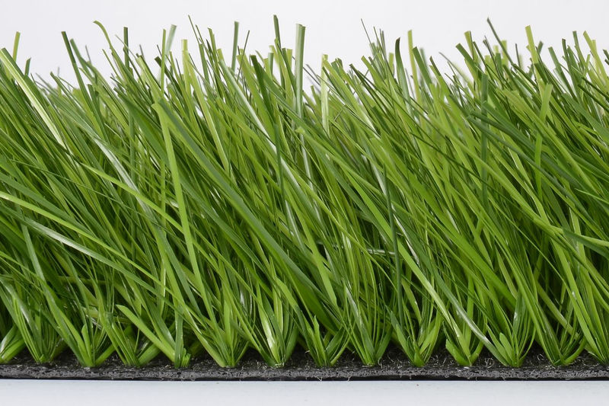

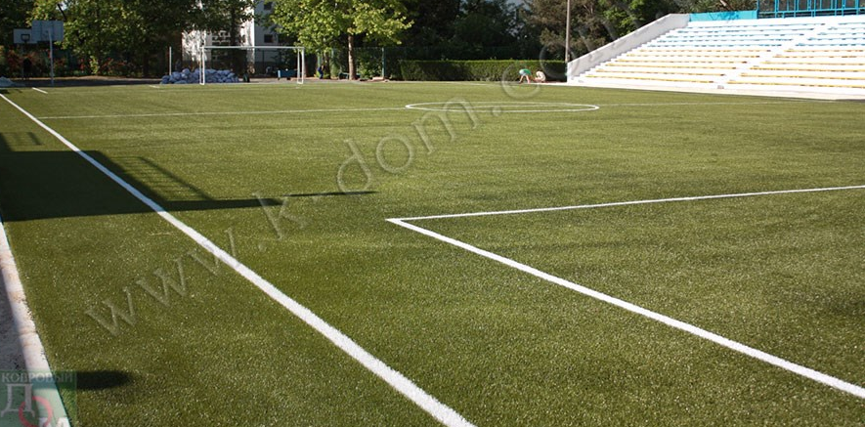

Устройство ограждения 20 х 42 м
Наименование | Ед. изм | Кол-во | Цена,грн | Всего, грн. | Спецификация
Секция ограждения 2500х2000 | шт. | 186 | 715.00 | 132990.00 | Размер ячейки 200х50мм, диаметр 4/4, цинковое фосфотирование+полимерное покрытие
Столб L-10000 | шт. | 66 | 1,221.00 | 80,586.00 | Профиль 60х80х2 мм, цинковое фосфотирование+полимерное покрытие
Калитка 1000х2000 | шт. | 2 | 4,626.00 | 9,252.00 | 2 столба 80х80х3 мм, рама из профильной трубы 60х40х1,5, замок под ключ
Крепление | к-кт | 450 | 10.00 | 4,500.00 | Скоба, гайка, болт, заглушка
Цемент | шт. | 25 | 49.00 | 1,225.00 | М500 (Дикергоф) 25 кг/меш
Монтаж ограждения | м.п. | 124 | 195.00 | 24,180.00
Доставка |  |  |  | 4,000.00
Итого |  |  |  | 256,733.00

Непредвиденные расходы, дополнительные затраты
Непредвиденные расходы, дополнительные работы, дополнительные затраты, колебания курса валют, дополнительный инвентарь |  |  |  | 38,000.00
Итого |  |  |  | 38,000.00

Общая стоимость |  |  |  | 999,832.00

